交互UI设计
04 交互 UI 设计

1. 设计概述 |  | 2. 定义名词 |  | 3. 功能设计 |  | 4. 交互 UI 设计
R3 · 依据已确认 Markdown 编排 · 数值基线 1.1.1 · 2026-10-17

4.1 信息架构与页面流转 · 第 15 行 |  |  | 4.2 通用交互与视觉规范 · 第 19 行
4.3 U01 首页 · 第 29 行 |  |  | 4.4 U02 难度选择 · 第 63 行
4.5 U03 职业选择 · 第 102 行 |  |  | 4.6 U04 枪械选择 · 第 139 行
4.7 U05 战斗 HUD · 第 181 行 |  |  | 4.8 U06 任务、拾取、机关与出口反馈 · 第 290 行
4.9 U07 关间补给 · 第 436 行 |  |  | 4.10 U08 暂停与 U11 返回确认 · 第 470 行
4.11 U09 胜利结算与 U10 失败结算 · 第 507 行 |  |  | 4.12 关键流程核对 · 第 579 行
4.13 规则依据与文档边界 · 第 590 行

4.1 信息架构与页面流转
说明 | 页面编号用于与功能设计对应。以下布局是本稿交互方案，示意元素顺序与主次关系，不代表现有界面已完成逐像素改版。
流程 / 布局示意 | U01 首页 └─ 开始游戏 → U02 难度 → U03 职业 → U04 枪械 ↑ 返回 ↑ 返回 │ 确认出击 └────────────┴────────────┘ ↓ U05 战斗 HUD / | \ Esc / 失焦 / | \ 生命为零 ↓ | ↓ U08 暂停 | U10 失败 │继续 | │ └→ 战斗 | ├─ R：沿用配置重开 | └─ Esc：回首页 第 1—7 关达标并到出口 ──────┤ ↓ | U07 补给 | 第八关双目标完成 │选一项 ↓ └→ 下一关 U09 胜利 ├─ R：沿用配置重开 └─ Esc：回首页
说明 | U06 为战斗中的任务、道具、机关与出口反馈，不是切离战斗的独立全屏页面。暂停返回首页的确认弹窗为 U11，属于设计补充。
4.2 通用交互与视觉规范
条目 | 1. 每页只有一个最主要的推进按钮，位置保持一致。选择页的主按钮位于右下，返回位于左下。
条目 | 2. 选项区分默认、悬停、已选、不可用四种状态。悬停只表示可交互，不覆盖已选状态；已选同时使用边框、勾选标记和“已选择”文字。
条目 | 3. 返回上一选择页保留结果。点击卡片与点击下一步是两种动作，不能第一次点卡片就立即离开页面。
条目 | 4. 玩家文案优先使用名称和结果，例如“过热冷却”“还缺 1 件数据”，不显示运行阶段名称、对象编号或内部变量。
条目 | 5. 使用简体中文为主要信息；英文作为标题或装饰时，不替代必要的中文操作说明。
条目 | 6. 敌弹、可交互物、危险、已选状态不能只靠红绿颜色区分，同时使用轮廓、文字、编号或图形。
条目 | 7. 键盘提示只列当前可用操作。选择页有 Enter / Esc，战斗有 Q / E / 冲刺，补给有 1—3，结算有 R / Esc；不能让同一按键在一个状态触发两个动作。
条目 | 8. 采用现有 1600 × 900 逻辑画布作为排布参考；缩放后保证标题、正文、数字和按钮不相互遮挡。宽高比变化时优先保留安全边距与战斗视野，具体适配需实机确认。
条目 | 9. 本稿不承诺已有方向键选卡、手柄导航、改键或读屏能力；若增加，应补完整焦点与输入规则。
4.3 U01 首页
说明 | 对应功能：F01、F10。 进入：启动游戏，或从暂停、结算返回首页。 离开：点击“开始游戏”或按 Enter，进入 U02。
流程 / 布局示意 | ┌─────────────────────────────────────────────────────────┐ │ 霓虹突围 / NEON BREAKOUT │ │ │ │ 雨夜废城，核心失控。 [当前职业模型] │ │ 选择机体与武装，穿过八个区域的封锁。 [携带枪械预览] │ │ │ │ [ 开始游戏 Enter → ] 当前配装摘要 │ │ 难度 → 职业 → 枪械 → 出击 │ │ │ │ 最高纪录：000000 声音：开 / 关 │ └─────────────────────────────────────────────────────────┘
说明 | 当前配装仅用于预览，不代表已经开局。没有历史纪录时显示 000000，不留空。声音开关是现有能力；完整设置页面不纳入本稿必做流程。
IMG-01 U01 首页（当前实机）
对照说明 | 游戏名、开始入口、配装预览与最高纪录。
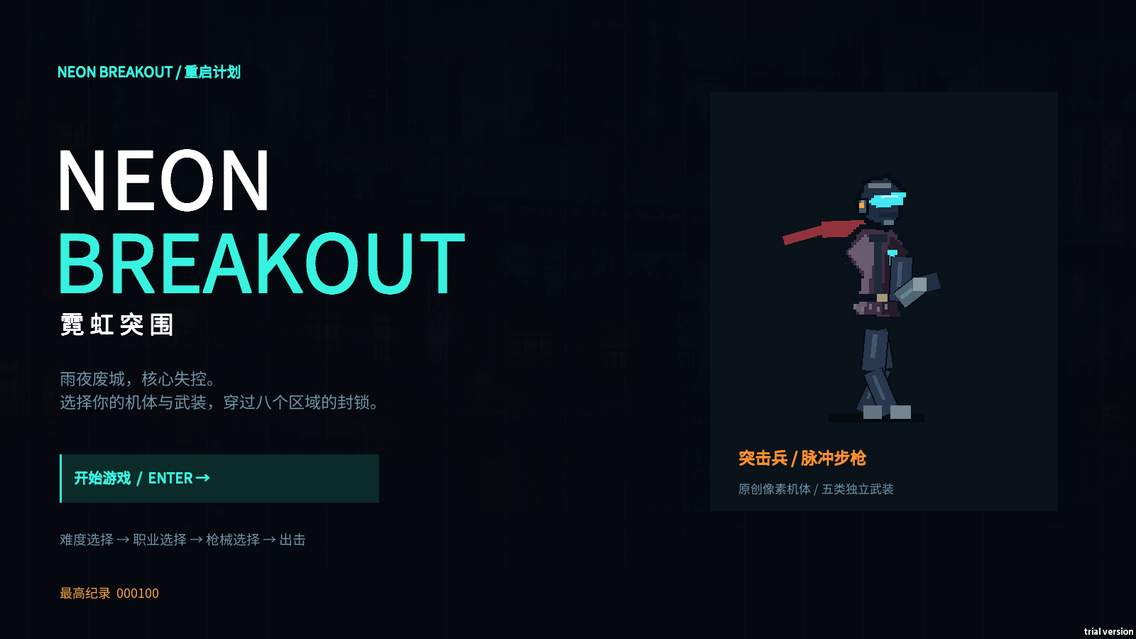

采集依据 | 2026-10-17 · Windows 本机试玩版 · 菜单验证：由现有验证流程打开页面；未合成或重画。 原图：策划资料/实机截图-R3/01-menu.png；原始尺寸 1600 × 900。

4.4 U02 难度选择
说明 | 对应功能：F01、F02。 结构：顶部步骤条，中部三张难度卡，底部当前配装、返回与下一步。
说明 | 每张卡必须显示：难度名、一句适合谁、敌人生命、敌人伤害、攻击间隔及“更慢／标准／更快”说明。三卡排列优先支持横向比较，不把参数藏在鼠标悬停内。
交互 |  | 页面响应
点击简单／中等／困难 |  | 立即更新已选标记和底部摘要，仍停留本页
点击下一步／Enter |  | 携带当前难度进入职业页
点击返回／Esc |  | 回首页，选择保留

说明 | 页面底部固定说明：“三档难度使用相同关卡、职业与枪械；普通敌人与 Boss 均受难度影响。”
IMG-02 U02 难度选择（当前实机）
对照说明 | 三档单选、倍率比较、返回与下一步。
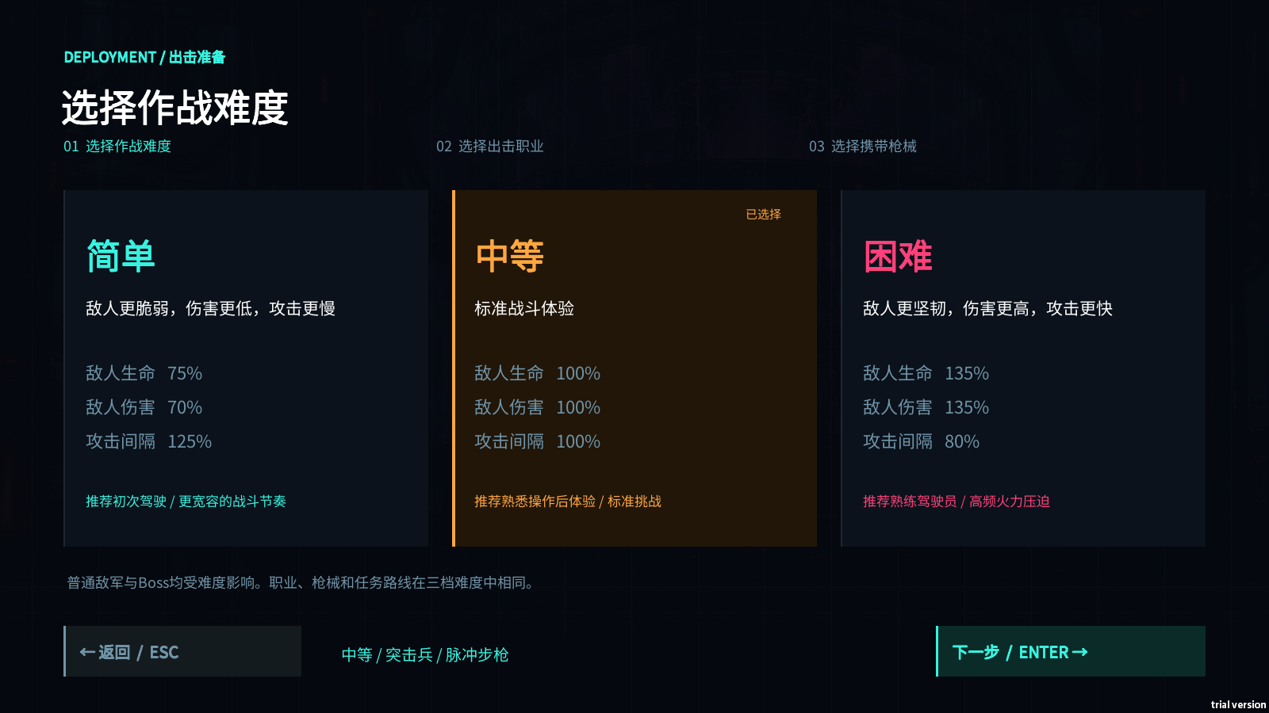

采集依据 | 2026-10-17 · Windows 本机试玩版 · 菜单验证：由现有验证流程选择中等难度。 原图：策划资料/实机截图-R3/difficulty-1.png；原始尺寸 1600 × 900。

4.5 U03 职业选择
说明 | 对应功能：F01、F04。
流程 / 布局示意 | ┌─────────────────────────────────────────────────────────┐ │ 出击准备 01 难度 [02 职业] 03 枪械 │ ├────────────────────┬────────────────────────────────────┤ │ [突击兵] [医疗兵] │ 选中角色放大模型 职业名与定位 │ │ [工程师] [侦察兵] │ │ │ │ 主动技能：名称 / Q │ │ 每卡有人物剪影 │ 实际作用、持续时间、冷却、关键限制 │ │ 与职业名称 │ [预览技能特效] │ ├────────────────────┴────────────────────────────────────┤ │ [返回] 当前难度 / 当前职业 / 当前枪械 [下一步] │ └─────────────────────────────────────────────────────────┘
说明 | 点击职业后更新模型、定位、技能介绍和视觉预览。预览在局外播放，不消耗本局技能、不向战斗场景生成实体。“预览技能特效”允许重复播放。
说明 | 侦察兵介绍采用如下完整口径：
玩家文案 | 弱点扫描：标记施放时 14 单位内的敌人，持续 6 秒；你的枪械对标记目标伤害提高 50%。冷却 6 秒。可标记 Boss，新生成的敌人需要再次扫描。
说明 | 不再使用“闪现”“突进”“位移技能”等旧描述。医疗兵注明“满血仍可施放获得保护”；工程师注明“炮台停留原地”；突击兵注明“复制当前枪械”。
IMG-03 U03 职业选择：侦察兵（当前实机）
对照说明 | 四职业卡片、人物模型、技能预览和冷却 6 秒。
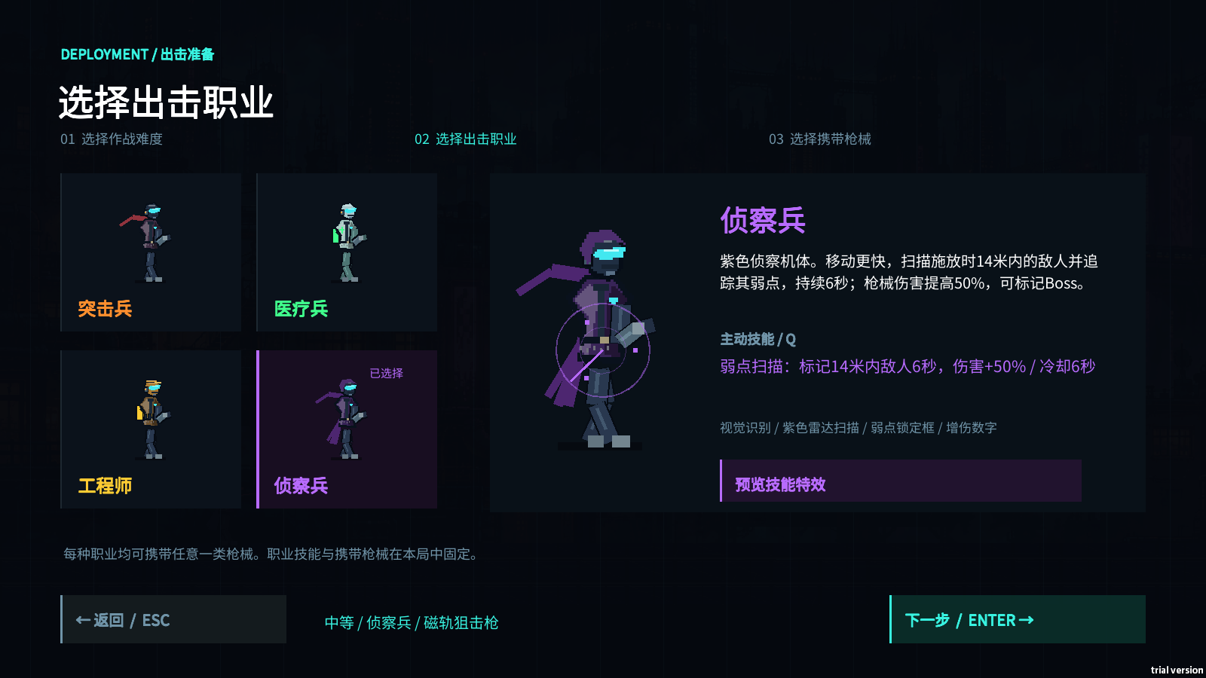

采集依据 | 2026-10-17 · Windows 本机试玩版 · 菜单验证：由现有验证流程选中侦察兵。 原图：策划资料/实机截图-R3/profession-3.png；原始尺寸 1600 × 900。

4.6 U04 枪械选择
说明 | 对应功能：F01、F05。
说明 | 左侧纵向显示五种枪械及缩略模型，右侧显示所选枪械大图、定位、实际参数和限制。右下主按钮为“确认配置并出击”，不能继续使用笼统的“下一步”。
枪械详情的字段 |  | 表达要求
名称与模型 |  | 与实际携带资源对应；五类模型比例保留差异
定位 |  | 如“中距离稳定输出”“近距离爆发”“远距离穿透”
基础伤害与弹丸 |  | 霰弹写“单弹 13 × 7 枚”，不只写“伤害 91”
射击间隔 |  | 秒数保留足够精度，0.065 不能四舍五入成 0.1
独特机制 |  | 距离衰减、穿透、过热、散布和移速代价以文字说明
配装限制 |  | 固定显示“本局八关仅能使用所选枪械，返回首页后可更换。”

说明 | 点击返回或 Esc 回职业页；选枪保留。确认出击后进入第一关，鼠标指针转为战斗准星，旧菜单点击不得继续被解释为再次出击。
IMG-04 U04 枪械选择：重型机枪（当前实机）
对照说明 | 独立枪械模型、过热特性和“本局八关只能使用所选枪械”。
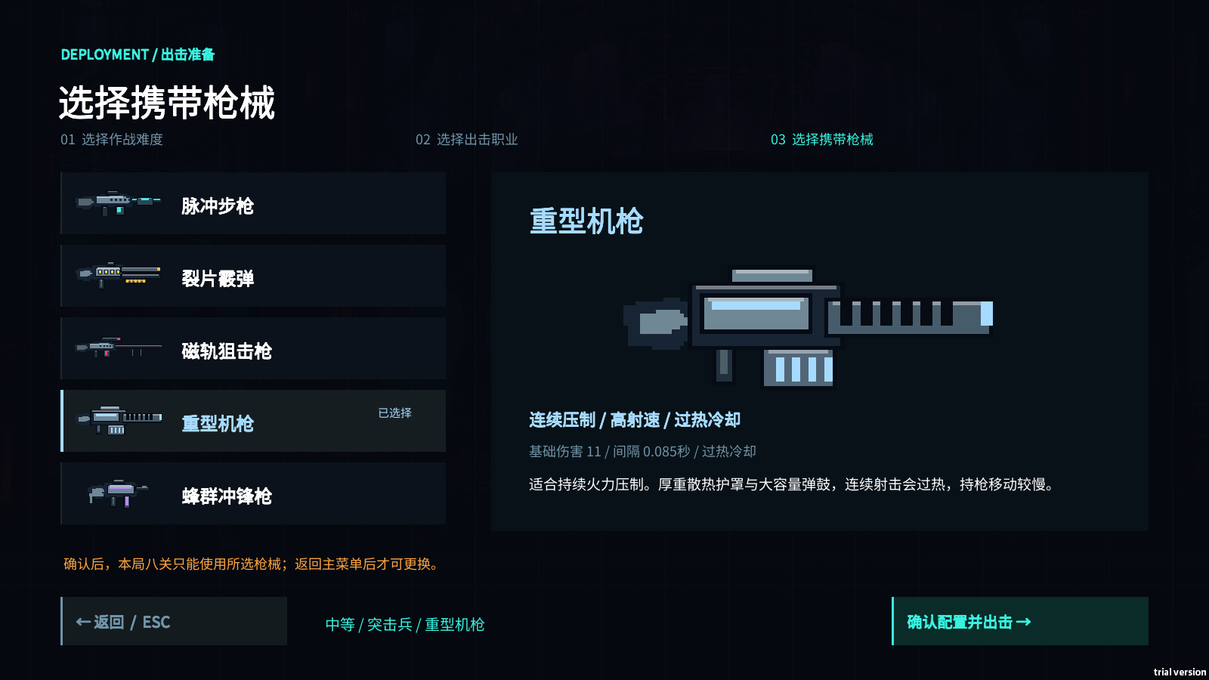

采集依据 | 2026-10-17 · Windows 本机试玩版 · 菜单验证：由现有验证流程选中重型机枪。 原图：策划资料/实机截图-R3/loadout-3.png；原始尺寸 1600 × 900。

4.7 U05 战斗 HUD
说明 | 对应功能：F03—F10。
流程 / 布局示意 | ┌─────────────────────────────────────────────────────────┐ │ 难度 装甲 75/100 04 / 天线高塔 积分 暂停提示 │ │ │ │ 主任务：取得天线钥匙后到达顶部 │ │ 钥匙 0/1 [Boss 关显示 Boss 血条] │ │ │ │ 保持中央战斗与落点视野 │ │ 玩家 / 敌人 / 任务物 │ │ ↑ 出口方向 │ │ │ │ 操作提示 携带枪械 Q 技能状态 冲刺状态 机枪热量 │ └─────────────────────────────────────────────────────────┘
说明 | 信息层级：
条目 | - 最高优先级：生命、即时危险、准星、可交互提示。
条目 | - 第二优先级：主任务、当前进度、技能是否可用、机枪是否过热。
条目 | - 第三优先级：积分、最高连击、通用操作提示。它们不能挤压任务文字或角色周围视野。
说明 | 现有 HUD 已显示生命、任务、武器、技能、分数等。示意图中的布局重排、独立冲刺状态与下述提示细化属于设计补充。
IMG-05 U05 战斗 HUD（当前实机）
对照说明 | 生命、主任务、枪械与技能区的当前布局。独立冲刺状态等重排仍属设计补充。
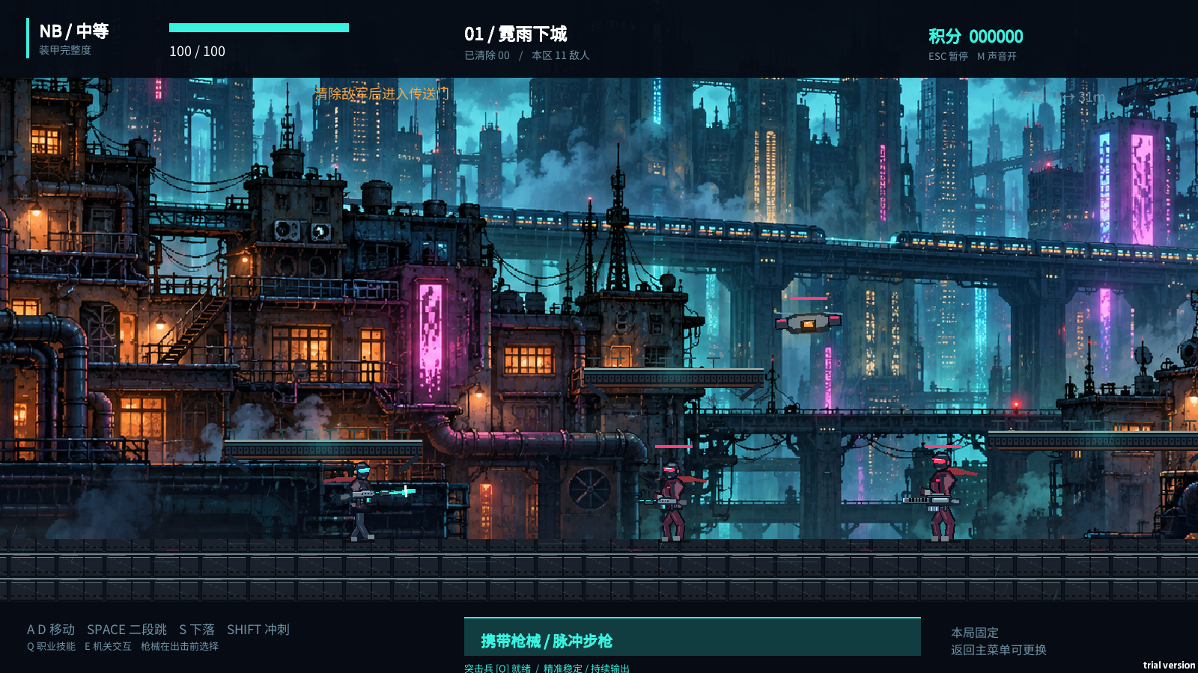

采集依据 | 2026-10-17 · Windows 本机试玩版 · 战斗验证场景：脚本预设角色位置、敌人和计时，冻结后由游戏引擎截图。 原图：策划资料/实机截图-R3/slice-01-street.png；原始尺寸 1600 × 900。

4.7.1 技能状态
状态 |  | 显示与响应
就绪 |  | 图标完整，显示“Q / 就绪”
持续中且冷却未结束 |  | 分别显示“效果剩余”和“冷却剩余”，不能合并为一个不明倒计时
效果结束、仍在冷却 |  | 只保留冷却信息，图标降亮度
冷却中按 Q |  | 不施放；设计补充为一次短促反馈，不反复弹大提示
扫描无目标 |  | 显示“已扫描 / 标记 0”，继续显示持续与冷却，避免误认输入失败

IMG-06 技能反馈：双枪过载（当前实机）
对照说明 | 副枪与双枪口、效果剩余时间及独立 Q 冷却。
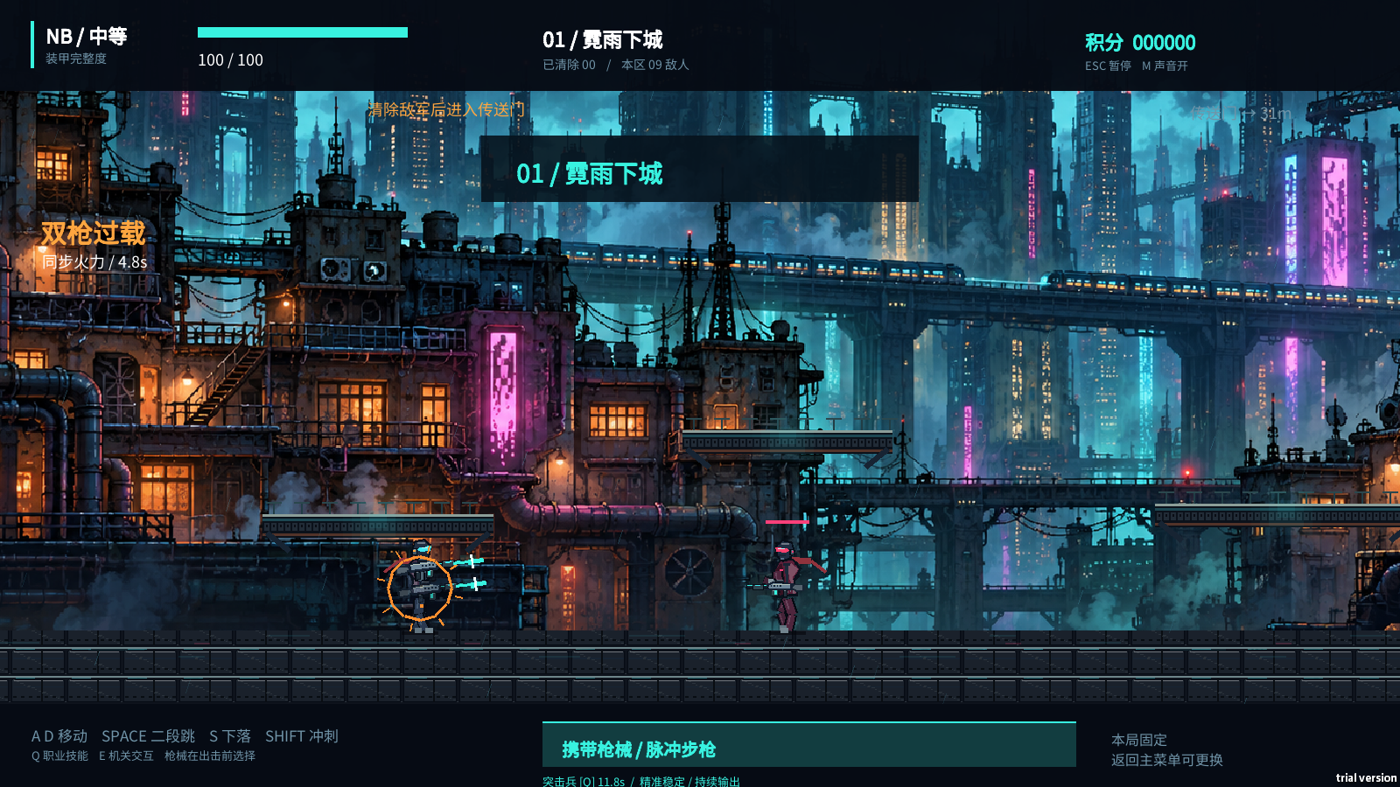

采集依据 | 2026-10-17 · Windows 本机试玩版 · 技能验证场景：脚本布置目标并施放技能，画面为实际渲染。 原图：策划资料/实机截图-R3/skill-0.png；原始尺寸 1600 × 900。

IMG-07 技能反馈：弱点扫描（当前实机）
对照说明 | 敌人锁定框、标记数量、50% 增伤与 5.8 秒倒计时；施放初值为 6 秒。
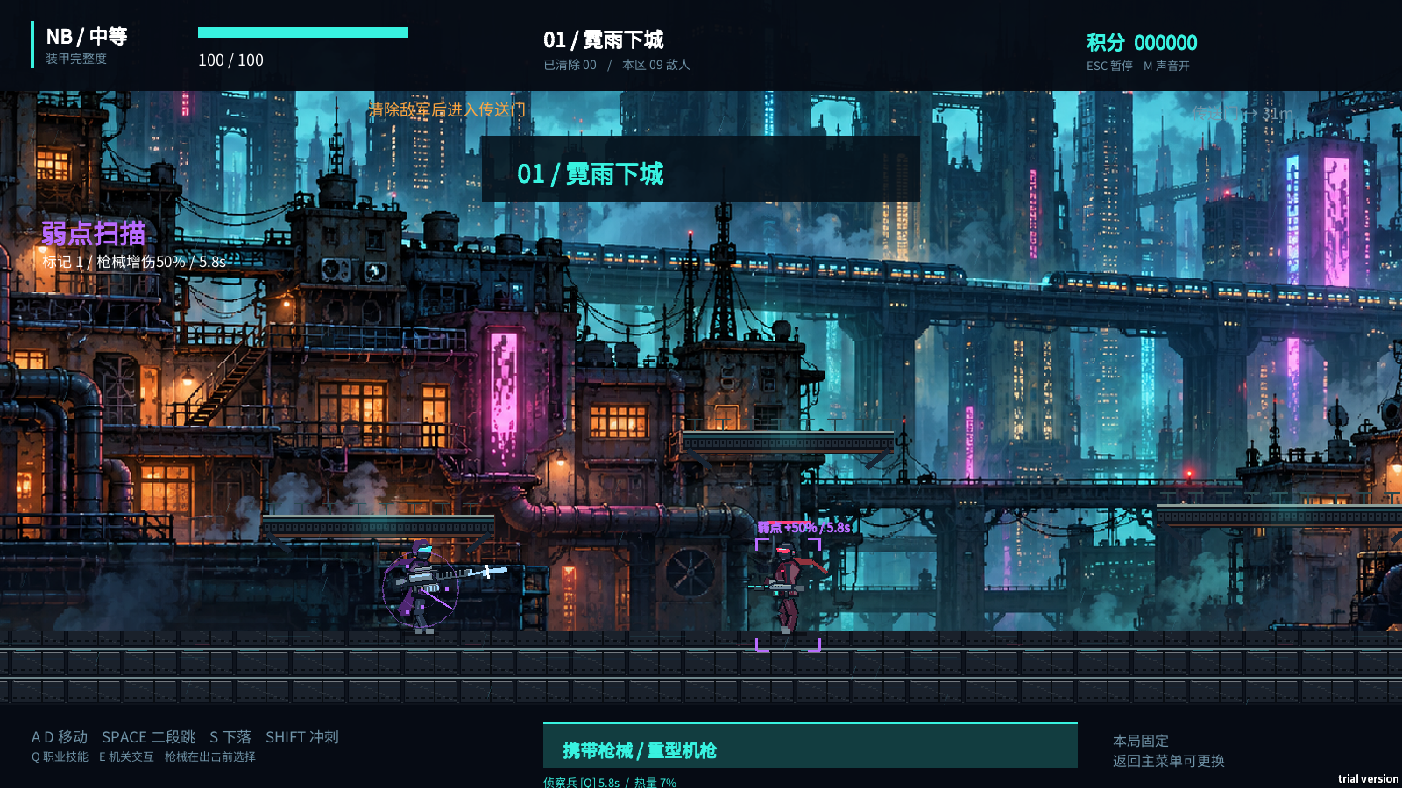

采集依据 | 2026-10-17 · Windows 本机试玩版 · 技能验证场景：脚本预设敌人、施放扫描并冻结画面；不是自然战斗录像。 原图：策划资料/实机截图-R3/skill-3.png；原始尺寸 1600 × 900。

4.7.2 武器与热量
说明 | 常驻显示当前枪械名称与“本局固定”。仅机枪显示热量百分比和过热状态。过热锁定与技能未就绪应使用不同文字和位置，不能让玩家误判 Q 导致武器失灵。
说明 | 武器跟随瞄准的旋转不得影响 HUD；移动准星到左上、左下及角色正上方时，模型仍围绕角色持枪点运动。
4.8 U06 任务、拾取、机关与出口反馈
说明 | 对应功能：F07、F08。
4.8.1 任务文字
关卡状态 |  | 玩家文案示例
清敌未完成 |  | 清除敌军，再进入传送门。
高塔收集未完成 |  | 天线钥匙 0/1 · 取得钥匙后前往顶部。
数据收集完成 |  | 数据 3/3 · 返回左侧传送门。
机关部分完成 |  | 配电进度 1/3 · 按提示顺序接通终端。
终关仅守卫完成 |  | 守卫已击败 · 关闭反应堆后完成任务。
终关仅机关完成 |  | 反应堆已关闭 · 击败守卫后完成任务。

说明 | 任务描述、进度与完成判定必须一致。收集关仍可显示剩余敌人作为辅助信息，但不得把它排成必须清除的主任务。
IMG-08 任务与出口：高塔顶部（当前实机）
对照说明 | 向上关卡、钥匙已收集后的任务提示及顶部出口方向。
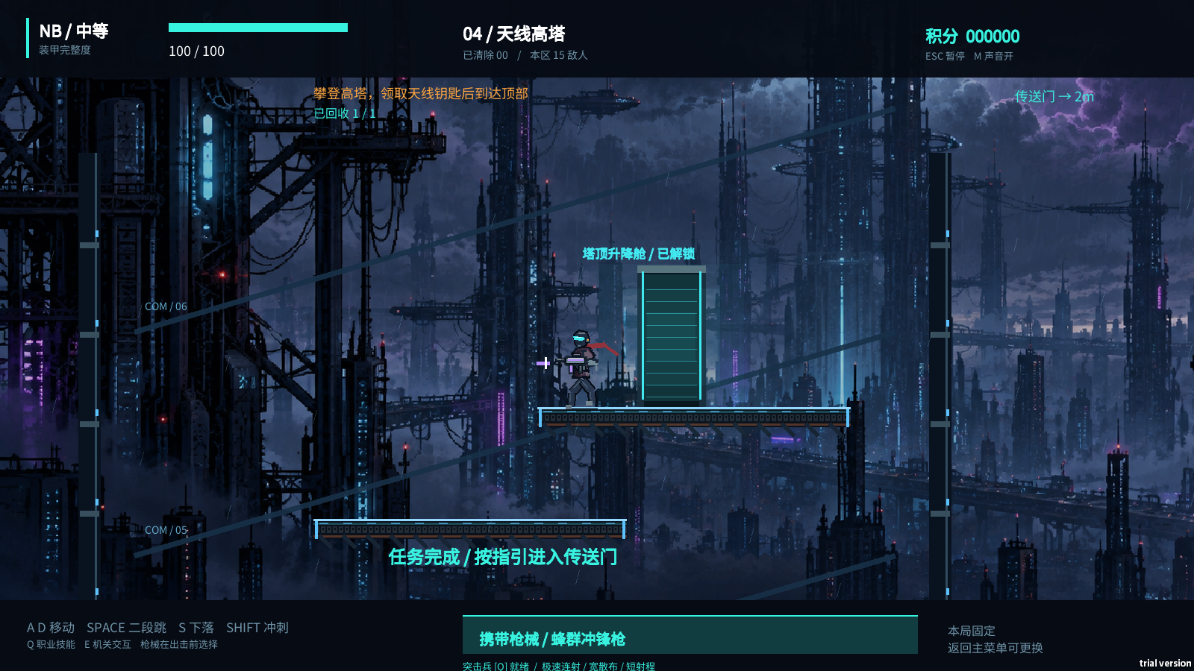

采集依据 | 2026-10-17 · Windows 本机试玩版 · 关卡验证场景：脚本预设位置和已完成收集进度，检查顶部出口表现。 原图：策划资料/实机截图-R3/campaign-4-top.png；原始尺寸 1600 × 900。

IMG-09 任务与出口：地下档案底层（当前实机）
对照说明 | 向下探索后，任务进度和底层左侧出口。
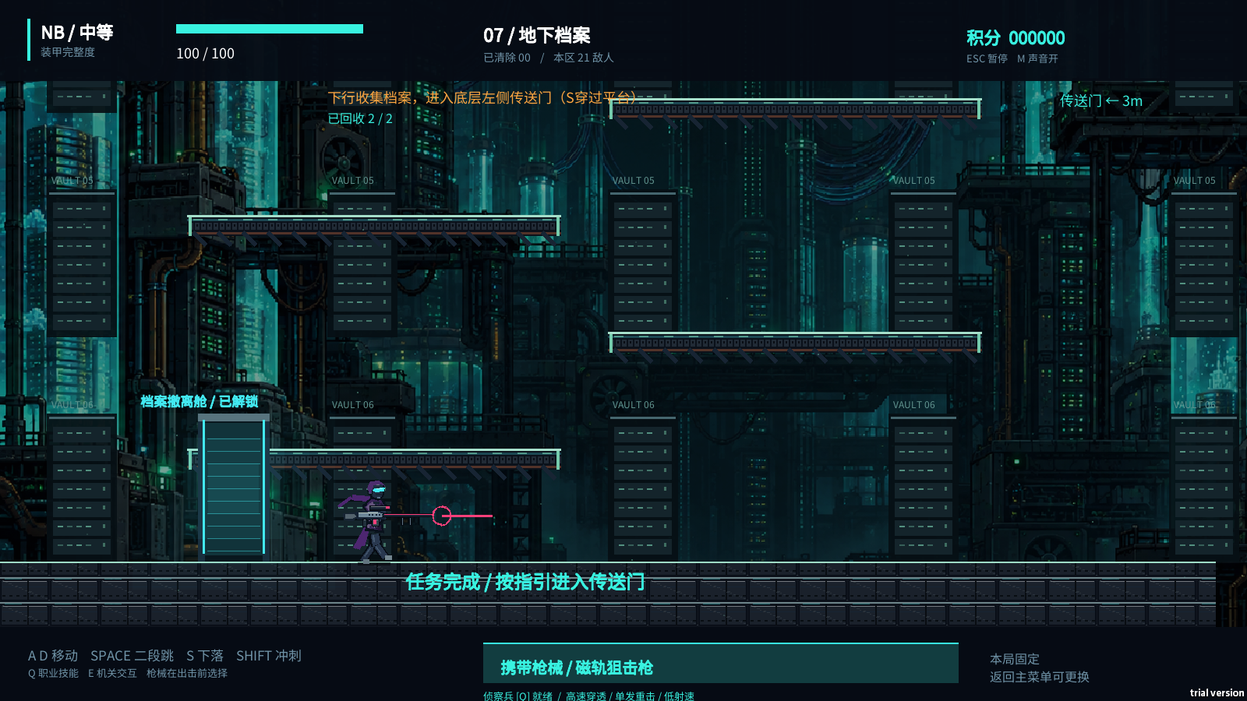

采集依据 | 2026-10-17 · Windows 本机试玩版 · 关卡验证场景：脚本预设位置和两件档案已收集，检查底层出口表现。 原图：策划资料/实机截图-R3/campaign-7-bottom.png；原始尺寸 1600 × 900。

4.8.2 道具反馈
说明 | 任务物使用与普通回复物不同的图形。拾取后移除物件、更新计数、播放一次反馈；最后一件取得后更新出口目标。回复物则显示真实生命增加，不能增加任务数量。
4.8.3 机关状态
状态 |  | 反馈要求
范围外 |  | 保留编号和状态轮廓，不显示可按 E 的假提示
范围内、可交互 |  | 显示“E 操作终端 II”等带对象名的提示
正确输入 |  | 对应终端亮起完成标记，进度增加一格
错误输入 |  | 显示“顺序错误，已重置”，此前步骤回到未接通
全部完成 |  | 显示“配电已接通”或“反应堆已关闭”；不再因重复按 E 回退

说明 | 正确状态同时使用编号旁的勾选或连线，错误状态同时使用文字，避免只用绿灯和红灯。
IMG-10 机关状态：部分接通（当前实机）
对照说明 | 终端编号、当前进度 1/3，以及 II 已接通的状态。
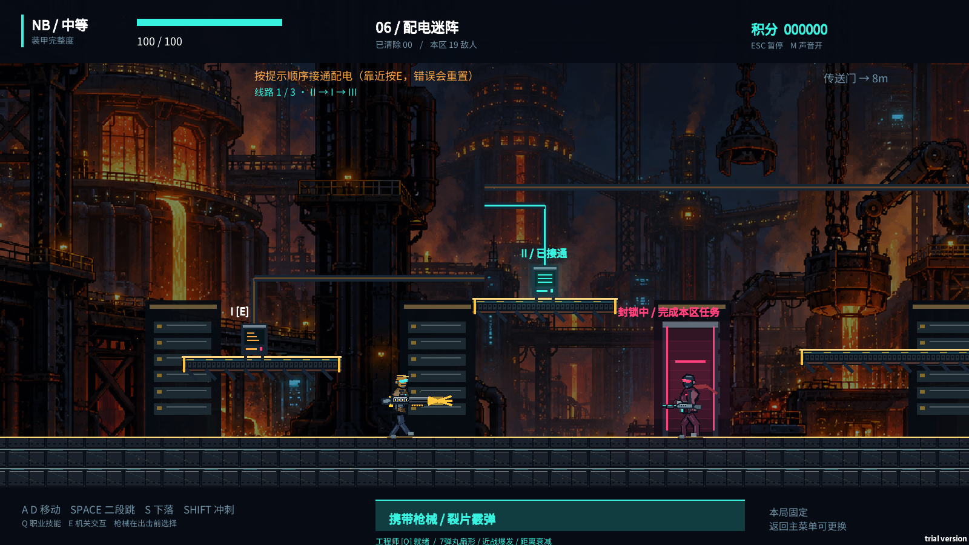

采集依据 | 2026-10-17 · Windows 本机试玩版 · 机关验证场景：脚本正确输入第一步 II，保留其余终端未完成。 原图：策划资料/实机截图-R3/campaign-6.png；原始尺寸 1600 × 900。

IMG-11 机关状态：全部接通（当前实机）
对照说明 | 三步接通后的完成状态及中部出口。锁定原因细化仍属于设计补充。
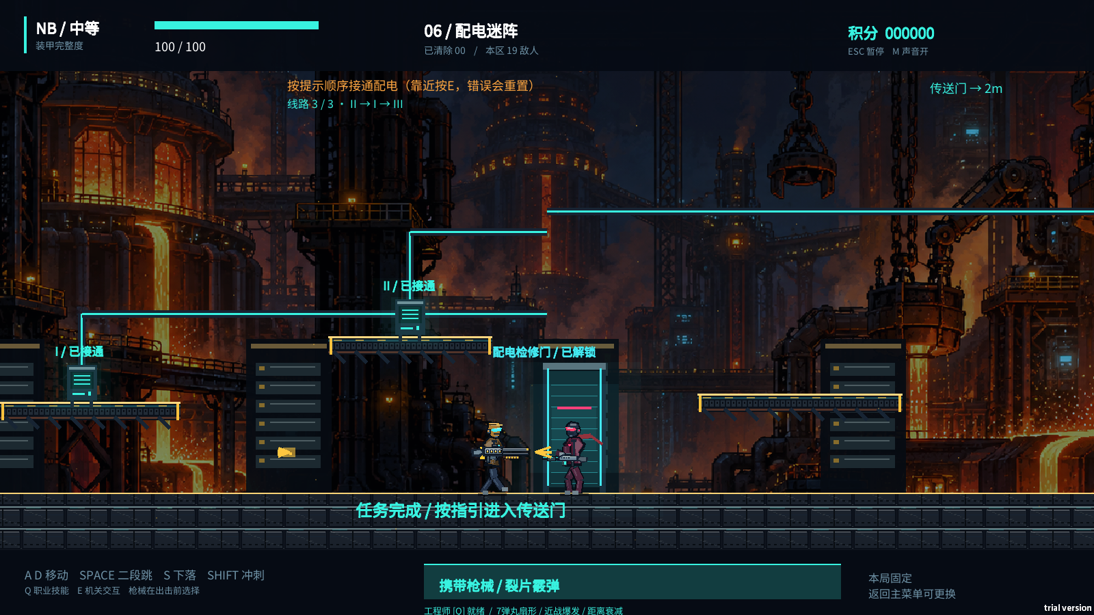

采集依据 | 2026-10-17 · Windows 本机试玩版 · 机关验证场景：脚本按 II → I → III 完成配电并设置镜头位置。 原图：策划资料/实机截图-R3/campaign-6-powered.png；原始尺寸 1600 × 900。

4.8.4 出口指引
说明 | 未完成时出口表现为锁定，并给出缺失条件。完成后出口亮起，显示实际方向；出口在镜头外时使用边缘箭头，在镜头内时使用门附近标识。箭头指向实际坐标，不固定朝右。
说明 | 第八关不显示“去传送门”作为胜利条件；双目标完成后直接移交结算页。
4.9 U07 关间补给
说明 | 对应功能：F09。 进入：第 1—7 关达成目标并到达出口；战斗冻结。 离开：选择一张模块卡，进入下一关。
说明 | 页面显示“区域完成”“选择一个补给模块”，三张候选卡各包含模块名、效果、当前到选择后的变化和独立选择按钮。数字键 1／2／3 与卡片位置一一对应。
说明 | 选择后只提交一次，立即关闭补给；同帧第二次按键不能再获得模块。没有返回上一关、撤销选择、免费刷新等入口。文案应使用“本局生效，可叠加”，不使用“永久解锁”。
IMG-12 U07 关间补给（当前实机）
对照说明 | 三张模块卡、作用介绍、选择按钮和数字键；前后数值对比尚未完整实现。
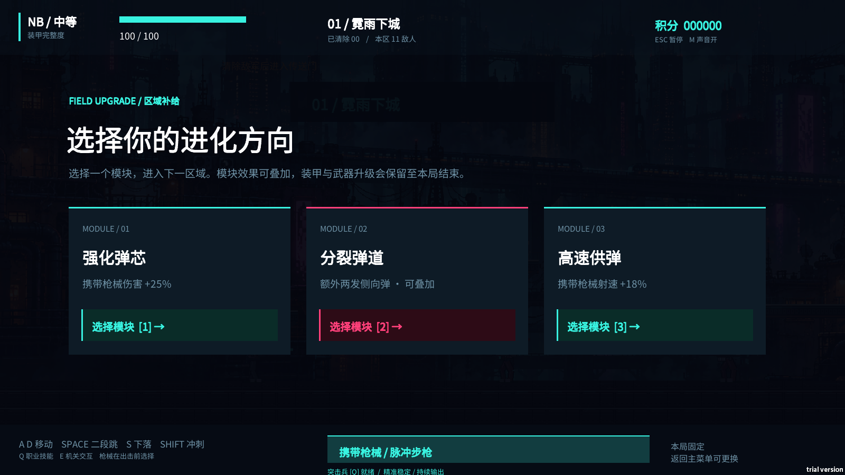

采集依据 | 2026-10-17 · Windows 本机试玩版 · 补给验证：脚本调用现有补给流程打开实际页面。 原图：策划资料/实机截图-R3/03-upgrade.png；原始尺寸 1600 × 900。

4.10 U08 暂停与 U11 返回确认
说明 | 对应功能：F10。
说明 | 暂停层盖在当前战场上，主按钮“继续突围”，次按钮“返回首页”，并显示“切换窗口会自动暂停”。背景保持可辨但不继续运动。按 Esc 继续，不能把同一次 Esc 同时用于关闭其他弹窗和恢复战斗。
说明 | U11 设计补充文案：
玩家文案 | 返回首页？当前这局的关卡进度与强化将被清空，最高纪录保留。
说明 | 按钮为“继续本局”和“确认返回”。默认安全焦点放在“继续本局”；弹窗内 Esc 取消返回，回到暂停层，不直接进入战斗。确认后清理本局状态并回 U01。
IMG-13 U08 暂停（当前实机）
对照说明 | 人工按 Esc 打开的暂停页。U11 返回首页二次确认尚未实现，本图不冒充其截图。
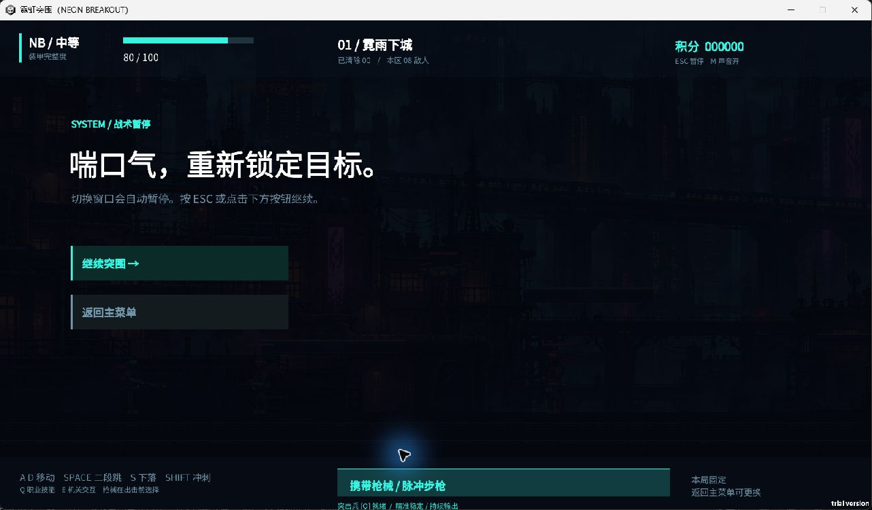

采集依据 | 2026-10-17 · Windows 本机试玩版 · 人工操作实机：从第一关按 Esc 暂停，由窗口捕获取得；保留标题栏。 原图：策划资料/实机截图-R3/manual-pause.jpg；原始尺寸 1282 × 751。

4.11 U09 胜利结算与 U10 失败结算
说明 | 对应功能：F10。两页共用信息布局，通过标题、说明和视觉反馈区分结果。
内容 | 胜利页 |  |  |  | 失败页
主标题 | 通关成功 · 中枢已关闭 |  |  |  | 突围失败 · 机体损毁
结果说明 | 已完成全部 8 个区域，守卫击败，反应堆停机 |  |  |  | 装甲耗尽，本次行动结束；补充失败区域为设计补充
数据 | 积分、击破、最高连击、配装、难度、用时、最高纪录 |  |  |  | 同左
主按钮 | 重新出击 [R] |  |  |  | 重新出击 [R]
次按钮 | 返回首页 [Esc] |  |  |  | 返回首页 [Esc]

说明 | “重新出击”沿用配置但重新开始第一关，不代表从当前关复活。“返回首页”允许重新选择职业和枪械。新纪录标识仅在确实刷新最高分时出现，属于设计补充。
说明 | 胜利页不出现“下一关”，不再弹出补给。结果页出现后，旧子弹、场上剩余特效或鼠标点击不得重新触发战斗判定。
IMG-14 U09 胜利结算（当前实机）
对照说明 | 终关结束标题、结果数据、重新出击和返回入口。00:00 和击破 1 来自验证预设。
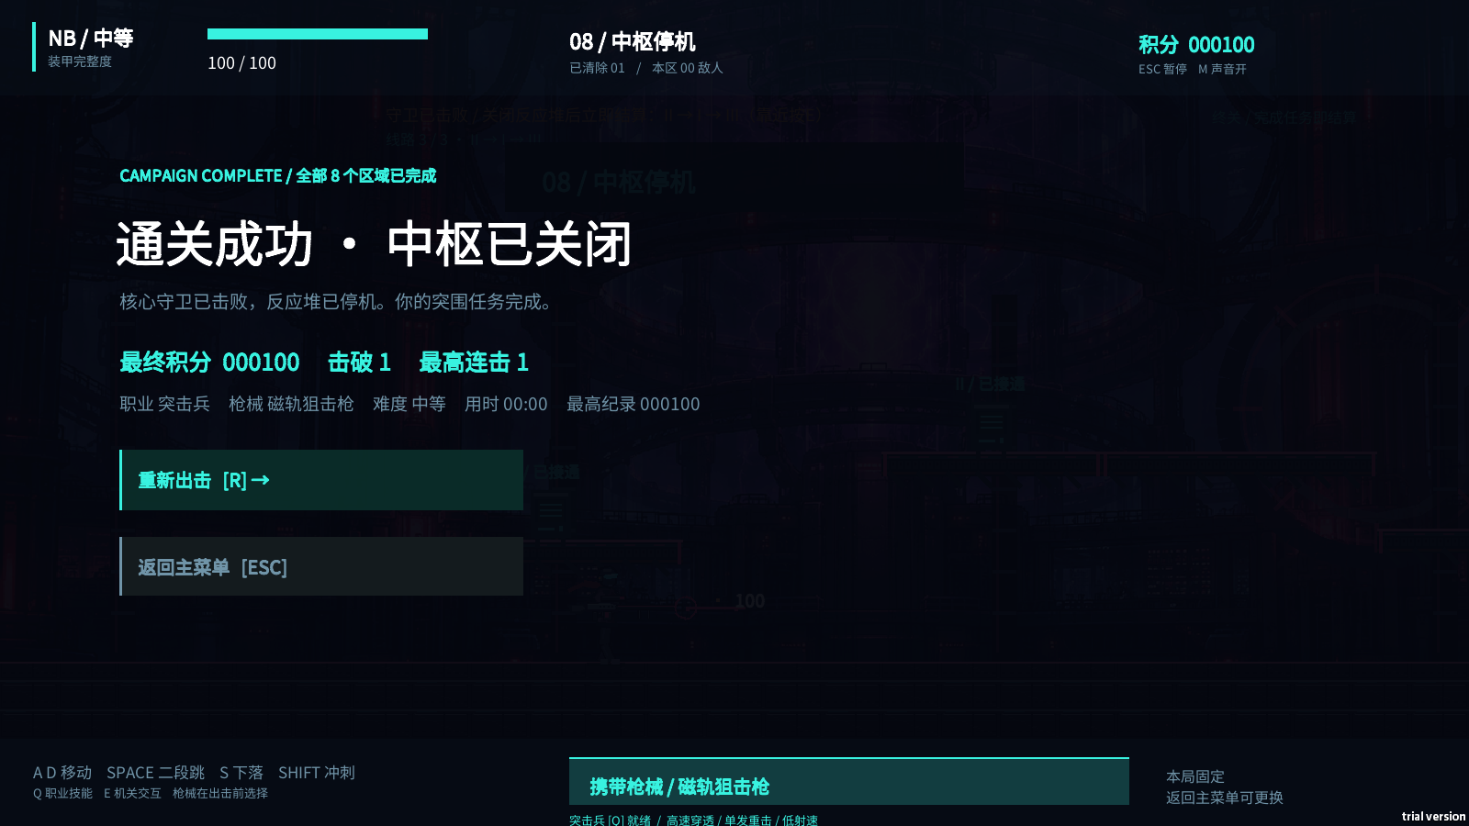

采集依据 | 2026-10-17 · Windows 本机试玩版 · 终关验证场景：脚本安排机关和低血 Boss，以实际弹丸击杀触发胜利；不是手打八关纪录。 原图：策划资料/实机截图-R3/09-victory.png；原始尺寸 1600 × 900。

IMG-15 U10 失败结算（当前实机）
对照说明 | 装甲耗尽后的结算；R 重新出击与 Esc 返回菜单。
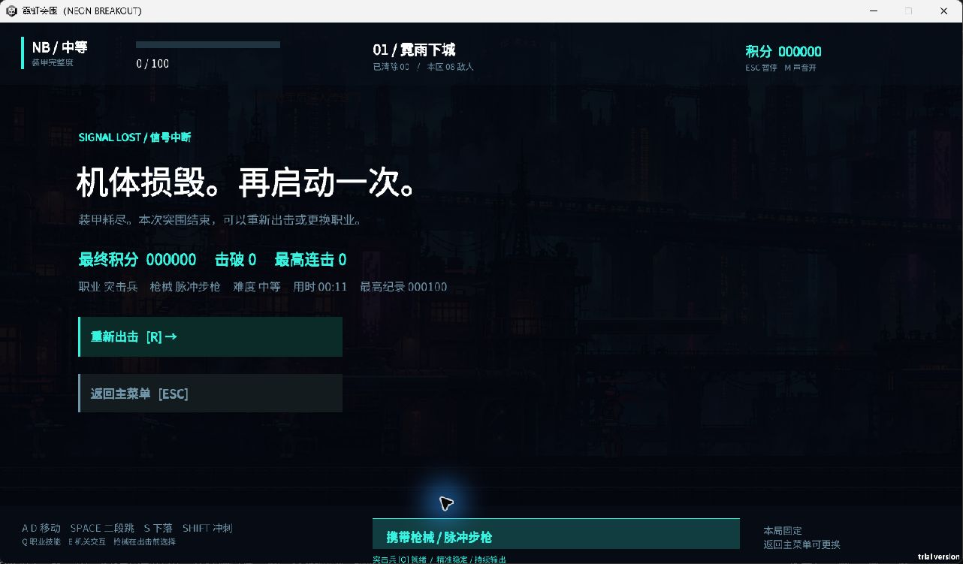

采集依据 | 2026-10-17 · Windows 本机试玩版 · 人工操作实机：正常开始第一关后未进行攻击，受敌弹伤害至失败；保留标题栏。 原图：策划资料/实机截图-R3/manual-defeat.jpg；原始尺寸 1282 × 751。

4.12 关键流程核对
说明 | 本稿评审优先核对以下场景，确认规则和界面讲的是同一件事：
条目 | 1. 逐页选好三项配置，再逐页返回修改难度，其他选择不丢失；确认出击后局内不能切枪。
条目 | 2. 侦察兵空放扫描仍进入六秒冷却；标记旧敌人、新生成敌人和离开范围敌人的表现符合 F04。
条目 | 3. 医疗兵满血施放时得到保护但不虚增生命；工程炮台无敌人时不停止寿命倒计时。
条目 | 4. 机枪双枪过载时两个枪口正确发弹并共同积热；过热锁定和解除条件与热量显示一致。
条目 | 5. 第四、五、七关收集完成后可以不清敌通关；第六关错误顺序清零后可重新完成。
条目 | 6. 出口在顶部、左侧、底层和中部时指引正确；玩家未达到门前时不提前切关。
条目 | 7. 第八关分别测试“先杀守卫”“先关反应堆”，均在第二条件完成时直接进入胜利。
条目 | 8. 暂停不推进技能、热量和敌弹；返回首页确认取消后仍保留本局。
条目 | 9. 胜利或失败后按 R，全部本局强化清空并从第一关开始；关闭再打开游戏不宣称可继续中断进度。
4.13 规则依据与文档边界
说明 | 现状依据为游戏 1.1.1 功能提交 1438d963fa8479d4e63a0555352092d4e74108a1 的配置与实现，主要核对位置如下。后续游戏规则变化时，应同时修订本稿对应的 F／U 条目。
条目 | - 战斗与基础动作：NeonRun.cs（../UnityProject/Assets/Scripts/NeonRun/NeonRun.cs）。
条目 | - 任务、职业、终关判定：Campaign.cs（../UnityProject/Assets/Scripts/NeonRun/Campaign.cs）。
条目 | - 出击选择：DeploymentUI.cs（../UnityProject/Assets/Scripts/NeonRun/DeploymentUI.cs）。
条目 | - HUD、补给与结算：NeonRunView.cs（../UnityProject/Assets/Scripts/NeonRun/NeonRunView.cs）。
条目 | - 枪械、职业、难度与基础动作参数：Balance.asset（../UnityProject/Assets/Resources/Authoring/Balance.asset）。
条目 | - 八关地图与任务物：关卡 Prefab 目录（../UnityProject/Assets/Resources/Authoring/Levels/）。
说明 | 本稿的 UI 示意、教学编排、出生预警、退出确认和提示细化属于设计补充；它们与现行规则一起供审阅，但尚未因写入本文而完成制作。

截图与版本对应
文字版本 | 文字来源：已确认的 Markdown R3；Git 提交 a70dc9f363c0cea908ab8aa425a999919c96cc3b。 Markdown SHA-256：aae6939c50c0ed8e9b930cc997f89400ab9104081811f7a0efe5c45ca5c3f524。
截图来源 | 本轮嵌入 15 张当前实机原图。验证截图通过现有 --neon-smoke 流程由游戏引擎生成；暂停和失败页通过正常操作进入后捕获。截图保留实际 UI、试用标识和原始文字，不以绘制图冒充实机。
适用边界 | 验证场景会预设角色、敌人、进度与镜头；胜利图的 00:00 和击破 1 不表示自然完成八关。截图用于说明当前界面，不能证明完整体验已经验收。独立冲刺状态、模块前后数值、返回确认等未实现项继续按 MD 标注。

